Portada


Instituto Politécnico Nacional
Escuela Superior de Cómputo

Finanzas Empresariales
"Tablas de Amortización"

Rodríguez Flores Eduardo

3CV2

Equipo 3:
Colín Ramiro Joel
Cortés Olvera Eduardo Maximiliano
Márquez Granados Miriam Daniela
Ramírez Jiménez Itzel Guadalupe
Iniciar

Antecedentes
La amortización de una obligación o deuda se define como el proceso mediante el cualse paga la misma junto con sus intereses, en una serie de pagos y en un tiempodeterminado. Para visualizar de manera fácil como se paga una deuda, se realiza unatabla de amortización, la cual, es un cuadro donde se describe el comportamiento delcrédito en lo referente a saldo, cuota cancelada, intereses generados por el préstamo,abonos a capital. En ocasiones la cuota pagada en un préstamo se dedica primero apagar los intereses y lo que sobre se considera abono a capital.
Simulador
Antecedentes

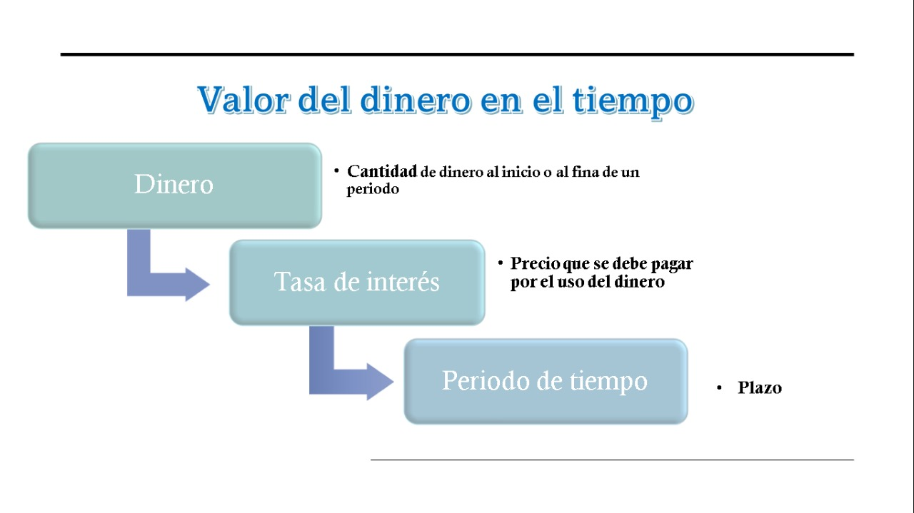

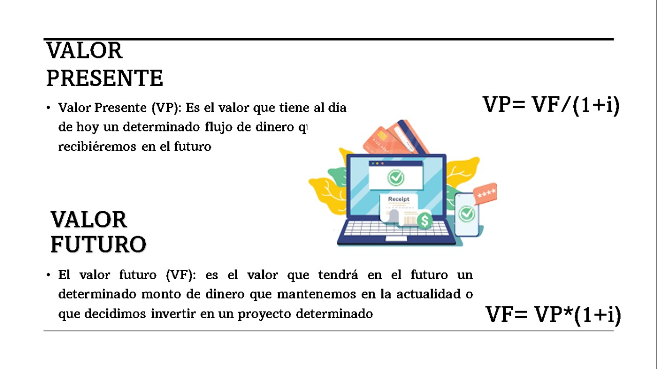

La tabla de amortización sirve para conocer cómo dividirán los pagos de tu crédito. En otras palabras, es el plan de pago de la deuda al obtener un créditoLa amortización es el proceso financiero mediante el cual se extingue, gradualmente, una deuda por medio de pagos periódicos, que pueden ser iguales o diferentes. En las amortizaciones de una deuda, cada pago o cuota que se entrega sirve para pagar parte de los intereses y reducir el importe de la deuda. Un cuadro de amortización es una tabla donde se muestra el calendario de pagos (principal e intereses) que se tiene que afrontar al concederse un préstamo

Simulador
 | Ingrese sus Datos

Importe del préstamo: |  | $20,000.00

Tasa de interés anual: |  | 28.00%

Periodo de préstamo en años: |  | 3

Decreciente
Iguales
Crecientes
Bullet

Referencias

Pagos Decrecientes
Esquema de Amortizaciones Iguales o Pagos Decrecientes

Datos |  |  |  |  | Resultados
Importe del prestamo |  | $20,000.00 |  |  | Amortización |  |  | $555.56
Tasa de interes anual |  | 28.00% |  |  | Número de pagos |  |  | 36
Tasa Efectiva |  | 2.3333% |  |  | Importe total de los intereses |  |  | $8,633.33
Periodo de prestamo en años |  | 3 |  |  | Costo total del prestamo |  |  | $28,633.33
Fecha de inicio de prestamo |  | 2021-05-24 |  |  | Fecha fin de prestamo |  |  | 2024-05-24

Decreciente
 | Periodo | Fecha | Capital inicial | Amortización | Interes | Pago | Capital final
 | 1 | 2021-06-24 | $20,000.00 | $555.56 | $466.67 | $1,022.22 | $19,444.44
 | 2 | 2021-07-24 | $19,444.44 | $555.56 | $453.70 | $1,009.26 | $18,888.89
Iguales
 | 3 | 2021-08-24 | $18,888.89 | $555.56 | $440.74 | $996.30 | $18,333.33
 | 4 | 2021-09-24 | $18,333.33 | $555.56 | $427.78 | $983.33 | $17,777.78
Crecientes
 | 5 | 2021-10-24 | $17,777.78 | $555.56 | $414.81 | $970.37 | $17,222.22
 | 6 | 2021-11-24 | $17,222.22 | $555.56 | $401.85 | $957.41 | $16,666.67
Bullet
 | 7 | 2021-12-24 | $16,666.67 | $555.56 | $388.89 | $944.44 | $16,111.11
 | 8 | 2022-01-24 | $16,111.11 | $555.56 | $375.93 | $931.48 | $15,555.56
 | 9 | 2022-02-24 | $15,555.56 | $555.56 | $362.96 | $918.52 | $15,000.00
Simulador
 | 10 | 2022-03-24 | $15,000.00 | $555.56 | $350.00 | $905.56 | $14,444.44
 | 11 | 2022-04-24 | $14,444.44 | $555.56 | $337.04 | $892.59 | $13,888.89
 | 12 | 2022-05-24 | $13,888.89 | $555.56 | $324.07 | $879.63 | $13,333.33
 | 13 | 2022-06-24 | $13,333.33 | $555.56 | $311.11 | $866.67 | $12,777.78
 | 14 | 2022-07-24 | $12,777.78 | $555.56 | $298.15 | $853.70 | $12,222.22
 | 15 | 2022-08-24 | $12,222.22 | $555.56 | $285.19 | $840.74 | $11,666.67
 | 16 | 2022-09-24 | $11,666.67 | $555.56 | $272.22 | $827.78 | $11,111.11
 | 17 | 2022-10-24 | $11,111.11 | $555.56 | $259.26 | $814.81 | $10,555.56
 | 18 | 2022-11-24 | $10,555.56 | $555.56 | $246.30 | $801.85 | $10,000.00
 | 19 | 2022-12-24 | $10,000.00 | $555.56 | $233.33 | $788.89 | $9,444.44
 | 20 | 2023-01-24 | $9,444.44 | $555.56 | $220.37 | $775.93 | $8,888.89
 | 21 | 2023-02-24 | $8,888.89 | $555.56 | $207.41 | $762.96 | $8,333.33
 | 22 | 2023-03-24 | $8,333.33 | $555.56 | $194.44 | $750.00 | $7,777.78
 | 23 | 2023-04-24 | $7,777.78 | $555.56 | $181.48 | $737.04 | $7,222.22
 | 24 | 2023-05-24 | $7,222.22 | $555.56 | $168.52 | $724.07 | $6,666.67
 | 25 | 2023-06-24 | $6,666.67 | $555.56 | $155.56 | $711.11 | $6,111.11
 | 26 | 2023-07-24 | $6,111.11 | $555.56 | $142.59 | $698.15 | $5,555.56
 | 27 | 2023-08-24 | $5,555.56 | $555.56 | $129.63 | $685.19 | $5,000.00
 | 28 | 2023-09-24 | $5,000.00 | $555.56 | $116.67 | $672.22 | $4,444.44
 | 29 | 2023-10-24 | $4,444.44 | $555.56 | $103.70 | $659.26 | $3,888.89
 | 30 | 2023-11-24 | $3,888.89 | $555.56 | $90.74 | $646.30 | $3,333.33
 | 31 | 2023-12-24 | $3,333.33 | $555.56 | $77.78 | $633.33 | $2,777.78
 | 32 | 2024-01-24 | $2,777.78 | $555.56 | $64.81 | $620.37 | $2,222.22
 | 33 | 2024-02-24 | $2,222.22 | $555.56 | $51.85 | $607.41 | $1,666.67
 | 34 | 2024-03-24 | $1,666.67 | $555.56 | $38.89 | $594.44 | $1,111.11
 | 35 | 2024-04-24 | $1,111.11 | $555.56 | $25.93 | $581.48 | $555.56
 | 36 | 2024-05-24 | $555.56 | $555.56 | $12.96 | $568.52 | $0.00

Pagos Iguales
Esquema de Pagos Iguales

Datos |  |  |  |  | Resultados
Importe del prestamo |  | $20,000.00 |  |  | Pago mensual |  |  | $827.27
Tasa de interes anual |  | 28.00% |  |  | Número de pagos |  |  | 36
Tasa efectiva |  | 2.3333% |  |  | Importe total de los intereses |  |  | $9,781.78
Periodo de prestamo en años |  | 3 |  |  | Costo total del prestamo |  |  | $29,781.78
Fecha de inicio de prestamo |  | 2021-05-24 |  |  | Fecha fin de prestamo |  |  | 2024-05-24

Decreciente
 | Periodo | Fecha | Capital inicial | Amortización | Interes | Pago | Capital final
 | 1 | 2021-06-24 | $20,000.00 | $360.61 | $466.67 | $827.27 | $19,639.39
 | 2 | 2021-07-24 | $19,639.39 | $369.02 | $458.25 | $827.27 | $19,270.38
Iguales
 | 3 | 2021-08-24 | $19,270.38 | $377.63 | $449.64 | $827.27 | $18,892.75
 | 4 | 2021-09-24 | $18,892.75 | $386.44 | $440.83 | $827.27 | $18,506.31
Crecientes
 | 5 | 2021-10-24 | $18,506.31 | $395.46 | $431.81 | $827.27 | $18,110.85
 | 6 | 2021-11-24 | $18,110.85 | $404.69 | $422.59 | $827.27 | $17,706.16
Bullet
 | 7 | 2021-12-24 | $17,706.16 | $414.13 | $413.14 | $827.27 | $17,292.03
 | 8 | 2022-01-24 | $17,292.03 | $423.79 | $403.48 | $827.27 | $16,868.24
 | 9 | 2022-02-24 | $16,868.24 | $433.68 | $393.59 | $827.27 | $16,434.56
Simulador
 | 10 | 2022-03-24 | $16,434.56 | $443.80 | $383.47 | $827.27 | $15,990.76
 | 11 | 2022-04-24 | $15,990.76 | $454.15 | $373.12 | $827.27 | $15,536.61
 | 12 | 2022-05-24 | $15,536.61 | $464.75 | $362.52 | $827.27 | $15,071.86
 | 13 | 2022-06-24 | $15,071.86 | $475.60 | $351.68 | $827.27 | $14,596.27
 | 14 | 2022-07-24 | $14,596.27 | $486.69 | $340.58 | $827.27 | $14,109.57
 | 15 | 2022-08-24 | $14,109.57 | $498.05 | $329.22 | $827.27 | $13,611.52
 | 16 | 2022-09-24 | $13,611.52 | $509.67 | $317.60 | $827.27 | $13,101.85
 | 17 | 2022-10-24 | $13,101.85 | $521.56 | $305.71 | $827.27 | $12,580.29
 | 18 | 2022-11-24 | $12,580.29 | $533.73 | $293.54 | $827.27 | $12,046.56
 | 19 | 2022-12-24 | $12,046.56 | $546.19 | $281.09 | $827.27 | $11,500.38
 | 20 | 2023-01-24 | $11,500.38 | $558.93 | $268.34 | $827.27 | $10,941.45
 | 21 | 2023-02-24 | $10,941.45 | $571.97 | $255.30 | $827.27 | $10,369.48
 | 22 | 2023-03-24 | $10,369.48 | $585.32 | $241.95 | $827.27 | $9,784.16
 | 23 | 2023-04-24 | $9,784.16 | $598.97 | $228.30 | $827.27 | $9,185.18
 | 24 | 2023-05-24 | $9,185.18 | $612.95 | $214.32 | $827.27 | $8,572.23
 | 25 | 2023-06-24 | $8,572.23 | $627.25 | $200.02 | $827.27 | $7,944.98
 | 26 | 2023-07-24 | $7,944.98 | $641.89 | $185.38 | $827.27 | $7,303.09
 | 27 | 2023-08-24 | $7,303.09 | $656.87 | $170.41 | $827.27 | $6,646.22
 | 28 | 2023-09-24 | $6,646.22 | $672.19 | $155.08 | $827.27 | $5,974.03
 | 29 | 2023-10-24 | $5,974.03 | $687.88 | $139.39 | $827.27 | $5,286.15
 | 30 | 2023-11-24 | $5,286.15 | $703.93 | $123.34 | $827.27 | $4,582.23
 | 31 | 2023-12-24 | $4,582.23 | $720.35 | $106.92 | $827.27 | $3,861.87
 | 32 | 2024-01-24 | $3,861.87 | $737.16 | $90.11 | $827.27 | $3,124.71
 | 33 | 2024-02-24 | $3,124.71 | $754.36 | $72.91 | $827.27 | $2,370.35
 | 34 | 2024-03-24 | $2,370.35 | $771.96 | $55.31 | $827.27 | $1,598.38
 | 35 | 2024-04-24 | $1,598.38 | $789.98 | $37.30 | $827.27 | $808.41
 | 36 | 2024-05-24 | $808.41 | $808.41 | $18.86 | $827.27 | $0.00

Pagos Crecientes
Esquema de Amortizaciones de Pagos Crecientes

Datos |  |  |  |  | Resultados
Importe del prestamo |  | $20,000.00 |  |  | Amortización |  |  | $555.56
Tasa de interes anual |  | 28.00% |  |  | Número de pagos |  |  | 36
Tasa efectiva |  | 2.3333% |  |  | Importe total de los intereses |  |  | $11,531.36
Periodo de prestamo en años |  | 3 |  |  | Costo total del prestamo |  |  | $31,531.36
Fecha de inicio de prestamo |  | 2021-05-24 |  |  | Fecha fin de prestamo |  |  | 2024-05-24

Decreciente
 | Periodo | Fecha | Capital inicial | Amortización | Interes | Pago | Capital final
 | 1 | 2021-06-24 | $20,000.00 | $101.85 | $466.67 | $568.52 | $19,898.15
 | 2 | 2021-07-24 | $19,898.15 | $117.49 | $464.29 | $581.78 | $19,780.65
Iguales
 | 3 | 2021-08-24 | $19,780.65 | $133.81 | $461.55 | $595.36 | $19,646.84
 | 4 | 2021-09-24 | $19,646.84 | $150.82 | $458.43 | $609.25 | $19,496.02
Crecientes
 | 5 | 2021-10-24 | $19,496.02 | $168.56 | $454.91 | $623.47 | $19,327.46
 | 6 | 2021-11-24 | $19,327.46 | $187.04 | $450.97 | $638.01 | $19,140.42
Bullet
 | 7 | 2021-12-24 | $19,140.42 | $206.29 | $446.61 | $652.90 | $18,934.13
 | 8 | 2022-01-24 | $18,934.13 | $226.34 | $441.80 | $668.14 | $18,707.79
 | 9 | 2022-02-24 | $18,707.79 | $247.21 | $436.52 | $683.73 | $18,460.58
Simulador
 | 10 | 2022-03-24 | $18,460.58 | $268.93 | $430.75 | $699.68 | $18,191.65
 | 11 | 2022-04-24 | $18,191.65 | $291.53 | $424.47 | $716.00 | $17,900.12
 | 12 | 2022-05-24 | $17,900.12 | $315.04 | $417.67 | $732.71 | $17,585.07
 | 13 | 2022-06-24 | $17,585.07 | $339.49 | $410.32 | $749.81 | $17,245.58
 | 14 | 2022-07-24 | $17,245.58 | $364.91 | $402.40 | $767.30 | $16,880.68
 | 15 | 2022-08-24 | $16,880.68 | $391.32 | $393.88 | $785.21 | $16,489.35
 | 16 | 2022-09-24 | $16,489.35 | $418.78 | $384.75 | $803.53 | $16,070.58
 | 17 | 2022-10-24 | $16,070.58 | $447.30 | $374.98 | $822.28 | $15,623.28
 | 18 | 2022-11-24 | $15,623.28 | $476.92 | $364.54 | $841.46 | $15,146.36
 | 19 | 2022-12-24 | $15,146.36 | $507.68 | $353.41 | $861.10 | $14,638.67
 | 20 | 2023-01-24 | $14,638.67 | $539.62 | $341.57 | $881.19 | $14,099.05
 | 21 | 2023-02-24 | $14,099.05 | $572.77 | $328.98 | $901.75 | $13,526.28
 | 22 | 2023-03-24 | $13,526.28 | $607.18 | $315.61 | $922.79 | $12,919.10
 | 23 | 2023-04-24 | $12,919.10 | $642.88 | $301.45 | $944.32 | $12,276.22
 | 24 | 2023-05-24 | $12,276.22 | $679.91 | $286.45 | $966.36 | $11,596.31
 | 25 | 2023-06-24 | $11,596.31 | $718.33 | $270.58 | $988.91 | $10,877.98
 | 26 | 2023-07-24 | $10,877.98 | $758.16 | $253.82 | $1,011.98 | $10,119.82
 | 27 | 2023-08-24 | $10,119.82 | $799.47 | $236.13 | $1,035.59 | $9,320.35
 | 28 | 2023-09-24 | $9,320.35 | $842.28 | $217.47 | $1,059.76 | $8,478.07
 | 29 | 2023-10-24 | $8,478.07 | $886.66 | $197.82 | $1,084.49 | $7,591.40
 | 30 | 2023-11-24 | $7,591.40 | $932.66 | $177.13 | $1,109.79 | $6,658.74
 | 31 | 2023-12-24 | $6,658.74 | $980.32 | $155.37 | $1,135.69 | $5,678.43
 | 32 | 2024-01-24 | $5,678.43 | $1,029.69 | $132.50 | $1,162.19 | $4,648.74
 | 33 | 2024-02-24 | $4,648.74 | $1,080.83 | $108.47 | $1,189.30 | $3,567.91
 | 34 | 2024-03-24 | $3,567.91 | $1,133.80 | $83.25 | $1,217.05 | $2,434.11
 | 35 | 2024-04-24 | $2,434.11 | $1,188.66 | $56.80 | $1,245.45 | $1,245.45
 | 36 | 2024-05-24 | $1,245.45 | $1,245.45 | $29.06 | $1,274.51 | -$0.00

Bullet
 |  | Esquema Tipo Bullet

 |  | Datos |  |  |  |  | Resultados
 |  | Importe del prestamo |  | $20,000.00 |  |  | Número de pagos |  |  | 36
 |  | Tasa de interes anual |  | 28.00% |  |  | Importe total de los intereses |  |  | $16,800.00
 |  | Tasa Efectiva |  | 2.3333% |  |  | Costo total del prestamo |  |  | $36,800.00
 |  | Periodo de prestamo en años |  | 3 |  |  | Fecha fin de prestamo |  |  | 2024-05-24 | $555.56
 |  | Fecha de inicio de prestamo |  | 2021-05-24

Decreciente
 |  |  | Periodo | Fecha | Capital inicial | Amortización | Interes | Pago | Capital final
 |  |  | 1 | 2021-06-24 | $20,000.00 | $0.00 | $466.67 | $466.67 | $20,000.00
 |  |  | 2 | 2021-07-24 | $20,000.00 | $0.00 | $466.67 | $466.67 | $20,000.00
Iguales
 |  |  | 3 | 2021-08-24 | $20,000.00 | $0.00 | $466.67 | $466.67 | $20,000.00
 |  |  | 4 | 2021-09-24 | $20,000.00 | $0.00 | $466.67 | $466.67 | $20,000.00
Crecientes
 |  |  | 5 | 2021-10-24 | $20,000.00 | $0.00 | $466.67 | $466.67 | $20,000.00
 |  |  | 6 | 2021-11-24 | $20,000.00 | $0.00 | $466.67 | $466.67 | $20,000.00
Bullet
 |  |  | 7 | 2021-12-24 | $20,000.00 | $0.00 | $466.67 | $466.67 | $20,000.00
 |  |  | 8 | 2022-01-24 | $20,000.00 | $0.00 | $466.67 | $466.67 | $20,000.00
 |  |  | 9 | 2022-02-24 | $20,000.00 | $0.00 | $466.67 | $466.67 | $20,000.00
Simulador
 |  |  | 10 | 2022-03-24 | $20,000.00 | $0.00 | $466.67 | $466.67 | $20,000.00
 |  |  | 11 | 2022-04-24 | $20,000.00 | $0.00 | $466.67 | $466.67 | $20,000.00
 |  |  | 12 | 2022-05-24 | $20,000.00 | $0.00 | $466.67 | $466.67 | $20,000.00
 |  |  | 13 | 2022-06-24 | $20,000.00 | $0.00 | $466.67 | $466.67 | $20,000.00
 |  |  | 14 | 2022-07-24 | $20,000.00 | $0.00 | $466.67 | $466.67 | $20,000.00
 |  |  | 15 | 2022-08-24 | $20,000.00 | $0.00 | $466.67 | $466.67 | $20,000.00
 |  |  | 16 | 2022-09-24 | $20,000.00 | $0.00 | $466.67 | $466.67 | $20,000.00
 |  |  | 17 | 2022-10-24 | $20,000.00 | $0.00 | $466.67 | $466.67 | $20,000.00
 |  |  | 18 | 2022-11-24 | $20,000.00 | $0.00 | $466.67 | $466.67 | $20,000.00
 |  |  | 19 | 2022-12-24 | $20,000.00 | $0.00 | $466.67 | $466.67 | $20,000.00
 |  |  | 20 | 2023-01-24 | $20,000.00 | $0.00 | $466.67 | $466.67 | $20,000.00
 |  |  | 21 | 2023-02-24 | $20,000.00 | $0.00 | $466.67 | $466.67 | $20,000.00
 |  |  | 22 | 2023-03-24 | $20,000.00 | $0.00 | $466.67 | $466.67 | $20,000.00
 |  |  | 23 | 2023-04-24 | $20,000.00 | $0.00 | $466.67 | $466.67 | $20,000.00
 |  |  | 24 | 2023-05-24 | $20,000.00 | $0.00 | $466.67 | $466.67 | $20,000.00
 |  |  | 25 | 2023-06-24 | $20,000.00 | $0.00 | $466.67 | $466.67 | $20,000.00
 |  |  | 26 | 2023-07-24 | $20,000.00 | $0.00 | $466.67 | $466.67 | $20,000.00
 |  |  | 27 | 2023-08-24 | $20,000.00 | $0.00 | $466.67 | $466.67 | $20,000.00
 |  |  | 28 | 2023-09-24 | $20,000.00 | $0.00 | $466.67 | $466.67 | $20,000.00
 |  |  | 29 | 2023-10-24 | $20,000.00 | $0.00 | $466.67 | $466.67 | $20,000.00
 |  |  | 30 | 2023-11-24 | $20,000.00 | $0.00 | $466.67 | $466.67 | $20,000.00
 |  |  | 31 | 2023-12-24 | $20,000.00 | $0.00 | $466.67 | $466.67 | $20,000.00
 |  |  | 32 | 2024-01-24 | $20,000.00 | $0.00 | $466.67 | $466.67 | $20,000.00
 |  |  | 33 | 2024-02-24 | $20,000.00 | $0.00 | $466.67 | $466.67 | $20,000.00
 |  |  | 34 | 2024-03-24 | $20,000.00 | $0.00 | $466.67 | $466.67 | $20,000.00
 |  |  | 35 | 2024-04-24 | $20,000.00 | $0.00 | $466.67 | $466.67 | $20,000.00
 |  |  | 36 | 2024-05-24 | $20,000.00 | $20,000.00 | $466.67 | $20,466.67 | $0.00

 |  |  |  | Escriba los valores
 |  |  | Importe del prestamo | $100,000.00
 |  |  | Tasa de interes anual | 18.50% | Tasa Efectiva | 1.54%
 |  |  | Periodo de prestamo en años | 2
 |  |  | Fecha de inicio de prestamo | 24/05/2021

 |  |  | Amortización | $4,166.67
 |  |  | Número de pagos | 24
 |  |  | Importe total de los intereses
 |  |  | Costo total del prestamo | $100,000.00

Periodo | Fecha | Capital inicial | Amortización | Interes | Pago | Capital final
1 | 24/06/2021 | $100,000.00 |  | $1,541.67 | $1,541.67 | $100,000.00
2 | 24/07/2021 | $100,000.00 |  | $1,541.67 | $1,541.67 | $100,000.00
3 | 24/08/2021 | $100,000.00 |  | $1,541.67 | $1,541.67 | $100,000.00
4 | 24/09/2021 | $100,000.00 |  | $1,541.67 | $1,541.67 | $100,000.00
5 | 24/10/2021 | $100,000.00 |  | $1,541.67 | $1,541.67 | $100,000.00
6 | 24/11/2021 | $100,000.00 |  | $1,541.67 | $1,541.67 | $100,000.00
7 | 24/12/2021 | $100,000.00 |  | $1,541.67 | $1,541.67 | $100,000.00
8 | 24/01/2022 | $100,000.00 |  | $1,541.67 | $1,541.67 | $100,000.00
9 | 24/02/2022 | $100,000.00 |  | $1,541.67 | $1,541.67 | $100,000.00
10 | 24/03/2022 | $100,000.00 |  | $1,541.67 | $1,541.67 | $100,000.00
11 | 24/04/2022 | $100,000.00 |  | $1,541.67 | $1,541.67 | $100,000.00
12 | 24/05/2022 | $100,000.00 | $100,000.00 | $1,541.67 | $101,541.67 | $0.00

Referencias
REFERENCIAS



Alvarez Arango, Alberto. Matemáticas Financieras. 3ª Edición. Mc Graw Hill. 2005. https://repository.usta.edu.co/bitstream/handle/11634/9941/anualidades_amortizacion_5dic.pdf?sequence=1&isAllowed=y https://www.uv.mx/personal/cbustamante/files/2011/06/MATEMATICAS_FINANCIERAS.pdf
http://brd.unid.edu.mx/recursos/Algebra/Bloque6/Lecturas/4Amortizacion_y_fondos_de_amortizacion.pdf

Simulador

